关系图
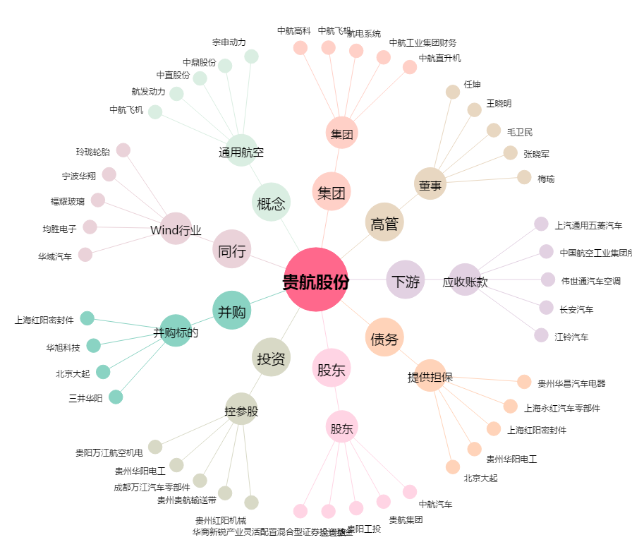
贵航股份[600523.SH] - 关系概览图

